ÖRNEKLEME BİLGİLERİ
ÖRNEKLEME BİLGİLERİ

 | 20- ÖRNEKLEME YÖNTEMİ | : |  | Basit Rasgele Örnekleme

 |  |  | X | Tabakalı Örnekleme

 |  |  |  | Tabakalı Küme Örneklemesi

 |  |  |  | Çok Aşamalı Tabakalı Küme Örneklemesi

 |  |  |  | Diğer

 | PSU | :
 | (Birincil Örnekleme Birimi)

 | FSU | :
 | (Nihai Örnekleme Birimi)

 | Birinci Aşama Seçim Yöntemi | :

 | Nihai Aşama Seçim Yöntemi | :

 | Küme / Rotasyon Bilgileri | :

 | 21- ÖRNEK DAĞITIM YÖNTEMİ | : |  | Eşit dağıtım

 |  |  | X | Uzlaşık dağıtım

 |  |  | X | Oransal dağıtım

 |  |  |  | Optimal dağıtım

 |  |  |  | Karekök dağıtım

 |  |  |  | Diğer

 | Açıklamalar | : | Örnek hacmi belirlenirken il bazındaki küçük balıkçı sayıları dikkate alınmış ve her tabakada örnek hacminin dağıtımı uzlaşık dağıtım yöntemi ile yapılmıştır. 28 il dikkate alınarak hesaplanan örnek hacmi 5 büyüklük grubuna oransal olarak dağıtılmıştır.

ÖRNEKLEME BİLGİLERİ (Devam)

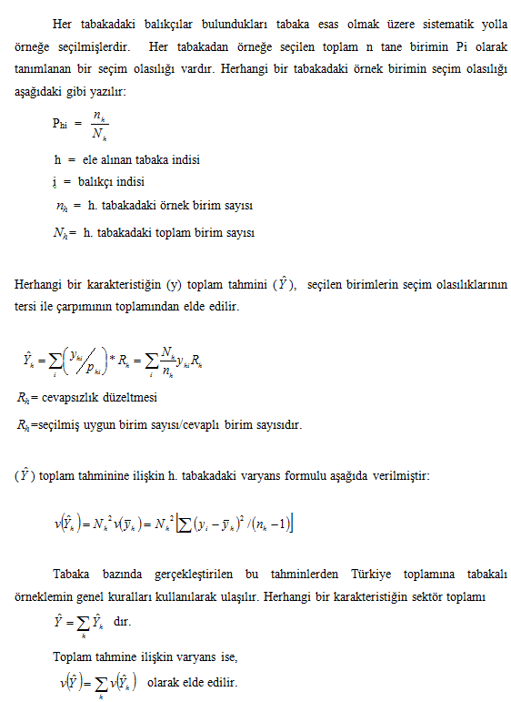
 | 22- TAHMİN ve NOTASYONLAR | :

